画面レイアウト
基本設計 | プロダクト | 林業業務システム更改に係る設計・開発 | サブシステム | 債務保証_平時 | 画面名 | 保証審査一覧
画面レイアウト | 画面ID | SCR-A0010 | 作成日 | 2025/3/24 | 更新日 | 2025/7/30

■画面イメージ

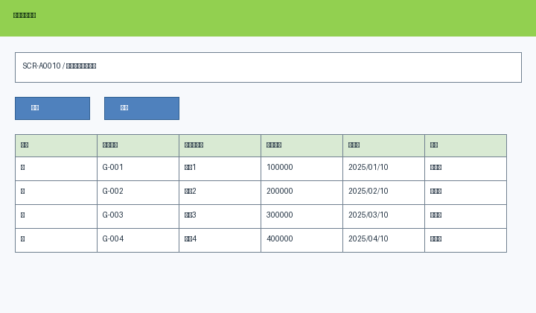

※画面モックは埋め込み画像として保持

